00. Gennemgående elementer
Webside: |  |  | URL:
00. Gennemgående elementer

Styresystem: | Browser: | Version: |  | Tester: | Dato:
MacOS | Chrome | 143.0.7499.193 |  | Novicell QA&Operations | 2026-01-08

ID | Area | Alvorlighedsgrad | Kommentar | Forslag til fix | Evt. screenshot | Aktuelt i 2020?
00.01 | Accessible Text | Critical | • Burger menu knappen har ikke en genkendelig tekst. • Skærmlæserbrugere kan ikke afgøre formålet med elementer med role="link", role="button" eller role="menuitem", hvis de ikke har et tilgængeligt navn. • Knapper skal have genkendelig tekst, der tydeligt beskriver destinationen, formålet, funktionen eller handlingen for skærmlæserbrugere. | Sørg for, at hvert knapelement og elementer med role="button" har mindst én af følgende egenskaber: • Indre tekst, som kan opfattes af skærmlæserbrugere. • En ikke-tom aria-label-attribut. • aria-labelledby, der peger på et element med tekst, som kan opfattes af skærmlæserbrugere. • role="presentation" eller role="none" (ARIA 1.1) og at elementet ikke er i tab-rækkefølgen (tabindex="-1"). | 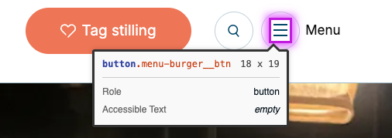 | Ja
00.02 | Accessible Text | Critical | • Ikonet i "Tag stilling" knappen har ingen alternativ tekst. • Alle billeder skal have alternativ tekst, der formidler deres formål og betydning til skærmlæserbrugere. Hvis billedet er dekorativt skal skærmlæsere instrueres i at igonerere billedet. • Skærmlæsere har ingen mulighed for at oversætte et billede til ord, som kan læses op for brugeren – selv hvis billedet udelukkende består af tekst. Derfor er det nødvendigt, at billeder har kort, beskrivende alternativ tekst, så skærmlæserbrugere tydeligt kan forstå billedets indhold og formål. | • Angiv en “nul” alt-attribut (ved at bruge alt="") | 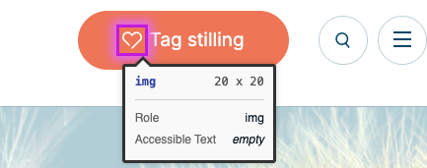 | Ja
00.03 | Accessible Text - Mobile | Critical | • Søgknappen har ikke en genkendelig tekst. • Skærmlæserbrugere kan ikke afgøre formålet med elementer med role="link", role="button" eller role="menuitem", hvis de ikke har et tilgængeligt navn. • Knapper skal have genkendelig tekst, der tydeligt beskriver destinationen, formålet, funktionen eller handlingen for skærmlæserbrugere. | Sørg for, at hvert knapelement og elementer med role="button" har mindst én af følgende egenskaber: • Indre tekst, som kan opfattes af skærmlæserbrugere. • En ikke-tom aria-label-attribut. • aria-labelledby, der peger på et element med tekst, som kan opfattes af skærmlæserbrugere. • role="presentation" eller role="none" (ARIA 1.1) og at elementet ikke er i tab-rækkefølgen (tabindex="-1"). | 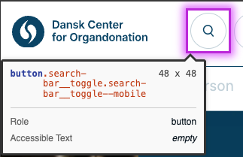 | Ja
00.04 | Kontrastforhold | Serious | • Kontrakten mellem Fagperson teksten og baggrundfarven opfylder ikke WCAG 2.1 AA's minimumskrav til kontrastforhold. | • Elementet har utilstrækkelig farvekontrast på 1.57:1 • Forgrundsfarve: #bfd1d9, Baggrundsfarve: #ffffff, Skriftstørrelse: 18,0 pt (24 px), Skrifttykkelse: normal. • Det forventede kontrastforhold er 3:1 | 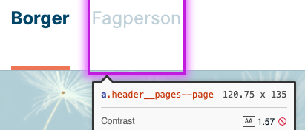 | Ja
00.05 | Kontrastforhold | Serious | • Kontrakten mellem tekstfarven og baggrundfarven opfylder ikke WCAG 2.1 AA's minimumskrav til kontrastforhold. | • Elementet har utilstrækkelig farvekontrast på 2.87:1 • Forgrundsfarve: #ffffff, Baggrundsfarve: #ee7556, Skriftstørrelse: 14,3 pt (19 px), Skrifttykkelse: normal. • Det forventede kontrastforhold er 4.5:1 | 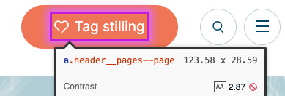 | Ja
00.06 | Kontrastforhold | Serious | • Kontrakten mellem tekstfarven og baggrundfarven opfylder ikke WCAG 2.1 AA's minimumskrav til kontrastforhold. | • Elementet har utilstrækkelig farvekontrast på 2.87:1 • Forgrundsfarve: #ffffff, Baggrundsfarve: #ee7556, Skriftstørrelse: 14,3 pt (19 px), Skrifttykkelse: normal. • Det forventede kontrastforhold er 4.5:1 |  | Ja
00.07 | Accessible Text | Serious | • Logo link har ikke en genkendelig tekst. • Skærmlæserbrugere kan ikke afgøre formålet med elementer med role="link", role="button" eller role="menuitem", hvis de ikke har et tilgængeligt navn. • Links skal have genkendelig tekst, der tydeligt beskriver destinationen, formålet, funktionen eller handlingen for skærmlæserbrugere. | Sørg for, at hvert knapelement og elementer med role="link" har mindst én af følgende egenskaber: • Indre tekst, som kan opfattes af skærmlæserbrugere. • En ikke-tom aria-label-attribut. • aria-labelledby, der peger på et element med tekst, som kan opfattes af skærmlæserbrugere. • role="presentation" eller role="none" (ARIA 1.1) og at elementet ikke er i tab-rækkefølgen (tabindex="-1"). | 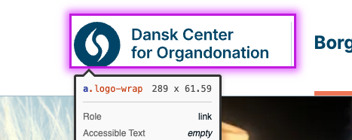 | Ja
00.08 | Bypass Blocks | Serious | • Det mangler et "spring til indhold"-link, der giver mulighed for at springe menu, header og navigation over og komme direkte til sideindholdet. • Screenshot eksempel taget fra borger.dk | • Implementer et skjult element der vises når man tabber med tastaturet i headeren. Typisk placeret ét tab baglæns (shift +tab) for logoet. | 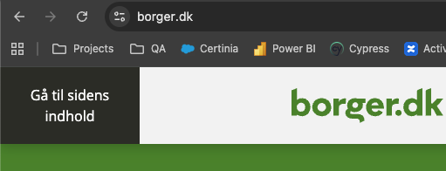 | Ja
00.09 | Tastaturadgang - header | Serious | • 1) Fokusmarkør vises ikke for logoet/linket - Dansk Center for Organdonation. • 2) Åbner man tastaturbrugere søgefunktionen, kan man ikke lukke det igen. Tastaturbrugeren bliver fanget, medmindre man foretager en søgning. • 3) Fokusmarkør vises ikke for burger menuen. • 4) Tastaturbrugere kan ikke tilgå "se alle" knappen i menuen. • 5) Når tastaturbrugere har tabbet sig igennem punkterne i menuen, fortsætter tabnavigationen ned i indholdet, selvom menuen fortsat er åben. • 6) For at lukke menuen skal tastaturbrugere tabbe baglæns gennem menuen. • 7) Fokusmarkør vises ikke for burger menuen. | • Tilføj tastaturtilgængelig "Luk (Esc)"-knap, der gør det muligt at lukke søgefunktion. • Efter sidste punkt i menuen, lad fokus markøren vende tilbage til burgermenu-knappen, så det er muligt at lukke for menuen. | 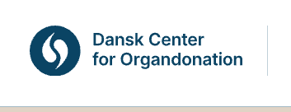 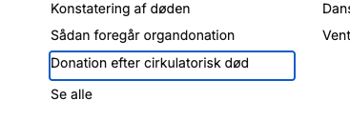 | Ja
00.10 | Tastaturadgang - footer | Serious | • 1) Fokusmarkør mangler for logoet/linket - Dansk Center for Organdonation. • 2) Tydelig fokusmarkør mangler for knap "Kontakt Dansk Center for Organdonation".Tydelig fokusmarkør mangler for knap "Kontakt Dansk Center for Organdonation". | • Tilføj fokusmarkører for knap og link. |  | Ja

01. Forside
Webside: |  |  | URL:
01. Forside |  |  | https://organdonation.dk/borger/

Styresystem: | Browser: | Version: |  | Tester: | Dato:
MacOS | Chrome | 143.0.7499.193 |  | Novicell QA&Operations | 2026-01-08

ID | Area | Alvorlighedsgrad | Kommentar | Forslag til fix | Evt. screenshot | Aktuelt i 2020?
01.01 | Kontrastforhold | Serious | • Kontrasten i knapperne opfylder ikke WCAG 2.1 AA's minimumskrav til kontrastforhold. | • Elementerne har utilstrækkelig farvekontrast på 2.87:1 • Forgrundsfarve: #ffffff, Baggrundsfarve: #ee7556, Skriftstørrelse: 14.3pt (19px), Skrifttykkelse: normal. • Det forventede kontrastforhold er 4.5:1 |  | Ja
01.02 | Kontrastforhold | Serious | • Kontrasten i linktekster opfylder ikke WCAG 2.1 AA's minimumskrav til kontrastforhold. | • Elementerne har utilstrækkelig farvekontrast på 1.94:1 • Forgrundsfarve: #ee7556, Baggrundsfarve: #e1d2c4, Skriftstørrelse: 14.3pt (19px), Skrifttykkelse: normal. • Det forventede kontrastforhold er 4.5:1 |  | Ja
01.03 | Kontrastforhold | Serious | • Kontrasten i tekst opfylder ikke WCAG 2.1 AA's minimumskrav til kontrastforhold. | • Teksten har utilstrækkelig farvekontrast på 3.15:1 • Forgrundsfarve: #919191, Baggrundsfarve: #ffffff, Skriftstørrelse: 14.3pt (19px), Skrifttykkelse: normal. • Det forventede kontrastforhold er 4.5:1. |  | Ja
01.04 | Kontrastforhold | Serious | • Kontrasten mellem tekstfarven og baggrundfarven opfylder ikke WCAG 2.1 AA's minimumskrav til kontrastforhold. | • Elementet har utilstrækkelig farvekontrast på 3.15:1 • Forgrundsfarve: #919191, Baggrundsfarve: #ffffff, Skriftstørrelse: 14.3pt (19px), Skrifttykkelse: normal. • Det forventede kontrastforhold er 4.5:1. |  | Ja
01.05 | Kontrastforhold | Serious | • Kontrasten mellem tekstfarven og baggrundfarven opfylder ikke WCAG 2.1 AA's minimumskrav til kontrastforhold. | • Teksten har utilstrækkelig farvekontrast på 2.87:1 • Forgrundsfarve: #ee7556, Baggrundsfarve: #ffffff, Skriftstørrelse: 76.5pt (102px), Skrifttykkelse: normal. • Det forventede kontrastforhold er 3:1. |  | Ja
01.06 | Zoom og skalering | Serious | • Brugeren skal kunne forstørre tekst op til 200% uden brug af hjælpeteknologi - funktionalitet og indhold må ikke gå tabt. • Siden skal fungere korrekt ved 200% browser-zoom. • Ved blokken "Pårørende til en organdonor" bliver knappen "For pårørende" utilgængelig. | • Juster layoutet, så teksten kan vokse og blokken udvider sig naturligt, så knappen altid forbliver synlig, også ved zoom. | 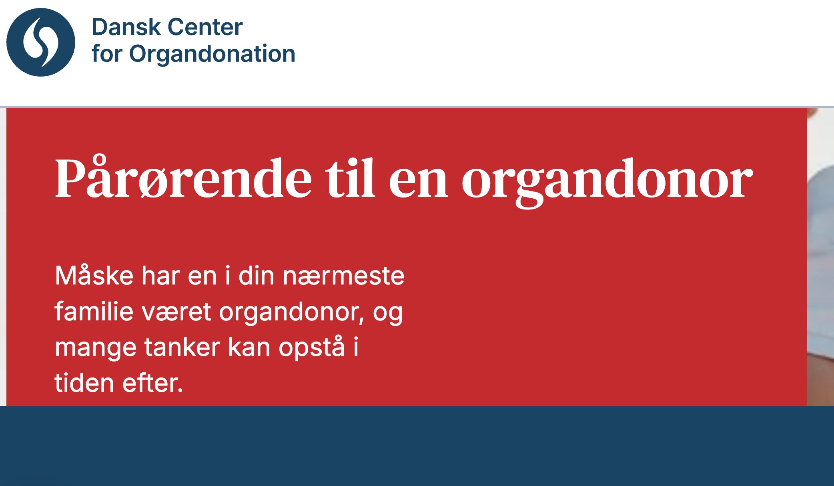 | Ja
01.07 | Tastatur adgang | Serious | • Tastaturbrugere har ikke tydelig adgang til at igangsætte video • Video outline bliver markeret, men playknappen (der har farveskift ved hover) bliver ikke markeret og tastaturbrugere ved ikke hvor de kan igangsætte video. • Flere tabs der foregår inden i videoen elementet, selvom videoen ikke er åbnet. • Video kan igangsættes, men kun lyden bliver afspillet. | • Implementer tydelig fokusmarkør der indikerer at video kan igangsættes. • Se eksempel på korrekt implementering på /borger/tag-stilling | 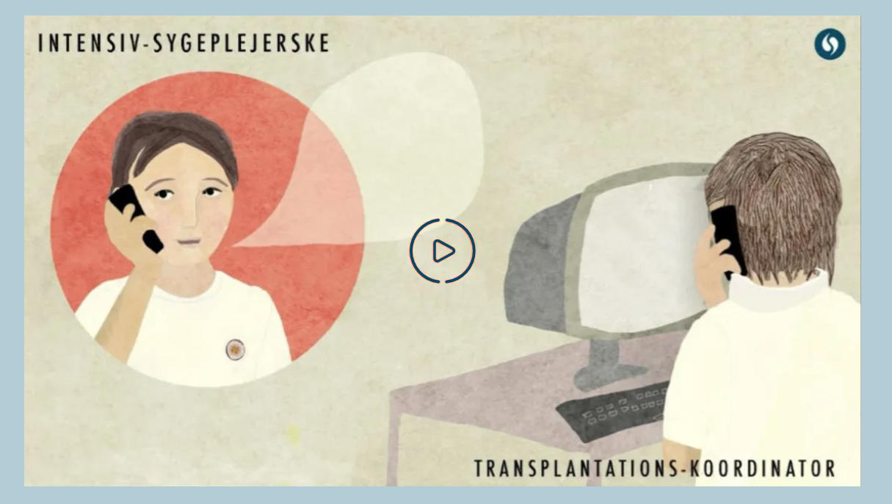 | Ja
01.08 | Tastatur adgang | Serious | • Når man navigerer med tastatur, skal det være tydeligt, hvilket element der har fokus. • Knapper har ikke fokusmarkør, men skifter farve. Dette fokus farveskift skal leve op til WCAG kravene: Fokus skal vises med en tydelig og kontrastfuld indikator, fx outline, border eller baggrundsændring. • 3.51:1 kontrast (orange knap/hvid baggrund). Afvejelse af om farveskiftet er for subtilt. • 3:1 kontrast (hvid knap/orange baggrund). Afvejelse af om farveskiftet er for subtilt. • 5.38:1 kontrast (hvid knap/rød baggrund). Afvejelse af om farveskiftet er for subtilt. | • Tilføj fokusmarkør for alle knapper |  | Ja

02. Tag Stilling
Webside: |  |  | URL:
02. Tag Stilling |  |  | https://organdonation.dk/borger/tag-stilling

Styresystem: | Browser: | Version: |  | Tester: | Dato:
MacOS | Chrome | 143.0.7499.193 |  | Novicell QA&Operations | 2026-01-09

ID | Area | Alvorlighedsgrad | Kommentar | Forslag til fix | Evt. screenshot | Aktuelt i 2020?
02.01 | Kontrastforhold | Serious | • Kontrasten i knapperne opfylder ikke WCAG 2.1 AA's minimumskrav til kontrastforhold. | • Elementerne har utilstrækkelig farvekontrast på 2.87:1 • Forgrundsfarve: #ffffff, Baggrundsfarve: #ee7556, Skriftstørrelse: 14.3pt (19px), Skrifttykkelse: normal. • Det forventede kontrastforhold er 4.5:1 |  | Ja
02.02 | Kontrastforhold | Serious | • Kontrasten mellem tekstfarven og baggrundfarven opfylder ikke WCAG 2.1 AA's minimumskrav til kontrastforhold. | • Elementerne har utilstrækkelig farvekontrast på 2.87:1 • Forgrundsfarve: #ee7556, Baggrundsfarve: #ffffff, Skriftstørrelse: 12.8pt (17px), Skrifttykkelse: normal. • Det forventede kontrastforhold er 4.5:1 |  | Ja
02.03 | Kontrastforhold | Serious | • Kontrasten mellem tekstfarven og baggrundfarven opfylder ikke WCAG 2.1 AA's minimumskrav til kontrastforhold. | • Teksten har utilstrækkelig farvekontrast på 3.15:1 • Forgrundsfarve: #919191, Baggrundsfarve: #ffffff, Skriftstørrelse: 14.3pt (19px), Skrifttykkelse: normal. • Det forventede kontrastforhold er 4.5:1. | 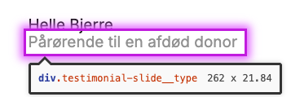 | Ja
02.04 | Kontrastforhold | Serious | • Kontrasten mellem tekstfarven og baggrundfarven opfylder ikke WCAG 2.1 AA's minimumskrav til kontrastforhold. | • Elementet har utilstrækkelig farvekontrast på 3.15:1 • Forgrundsfarve: #919191, Baggrundsfarve: #ffffff, Skriftstørrelse: 14.3pt (19px), Skrifttykkelse: normal. • Det forventede kontrastforhold er 4.5:1. |  | Ja
02.05 | Tastatur adgang | Serious | • Fokusmarkør vises om videoelement og tataturbrugere kan igangsætte video/lyd - • Play-ikon fjernes ikke når videoen er igangsat. | • Fjern play-ikon når videoen igangsættes. | 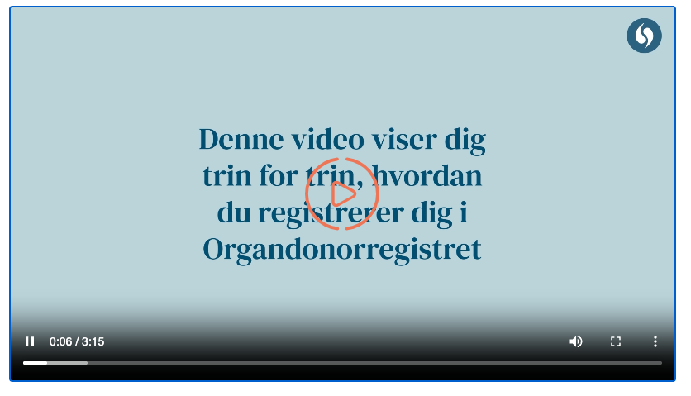 | Ja
02.06 | Accessible Text | Serious | • Elementeterne som åbner en PDF i et nyt vindue, har ingen tilgængelig linktekst. For skærmlæserbrugere fremstår linket derfor uden navn, selvom det kan modtage tastaturfokus og aktiveres. Brugeren kan ikke forstå, hvad linket gør eller hvilket indhold det fører til. | • Tilføj tydelig og beskrivende linktekst, enten som synlig tekst eller via et tilgængeligt navn (fx aria-label), så det klart fremgår, at linket åbner en PDF i et nyt vindue. | 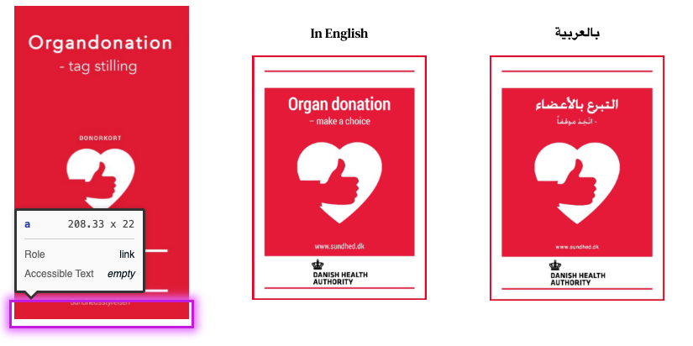 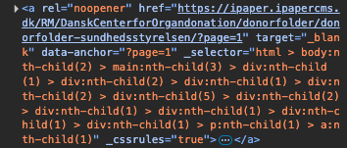 | Ja

03. Nyheder
Webside: |  |  | URL:
03. Nyheder |  |  | https://organdonation.dk/borger/nyheder/

Styresystem: | Browser: | Version: |  | Tester: | Dato:
MacOS | Chrome | 143.0.7499.193 |  | Novicell QA&Operations | 2026-01-09

ID | Area | Alvorlighedsgrad | Kommentar | Forslag til fix | Evt. screenshot | Aktuelt i 2020?
03.01 | Accessible Text | Critical | • Elementeterne som benyttes til filtrering, har ingen tilgængelig linktekst. For skærmlæserbrugere fremstår linket derfor uden navn, selvom det kan modtage tastaturfokus og aktiveres. Brugeren kan ikke forstå, hvad linket gør eller hvilket indhold det fører til. | • Tilføj en entydig og beskrivende label til alle filterelementer, enten via et <label>-element med for/id eller ved brug af aria-label / aria-labelledby. Sørg for, at link- og formularfelter har tilgængelig tekst, så skærmlæsere tydeligt kan formidle elementets formål og funktion. | 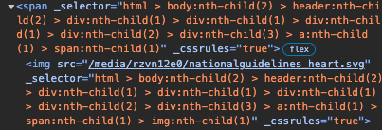 | Ja
03.02 | Kontrastforhold | Serious | • Kontrasten i knapperne opfylder ikke WCAG 2.1 AA's minimumskrav til kontrastforhold. | Orange: • Elementerne har utilstrækkelig farvekontrast på 2.87:1 • Forgrundsfarve: #ffffff, Baggrundsfarve: #ee7556, Skriftstørrelse: 14.3pt (19px), Skrifttykkelse: normal. Blå: • Elementerne har utilstrækkelig farvekontrast på 1.65:1 • Forgrundsfarve: #ffffff, Baggrundsfarve: #b1ced6, Skriftstørrelse: 14.3pt (19px), Skrifttykkelse: normal. Det forventede kontrastforhold er 4.5:1 | 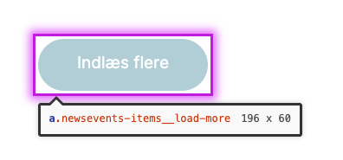 | Ja
03.03 | Zoom og skalering | Serious | • Brugeren skal kunne forstørre tekst op til 200% uden brug af hjælpeteknologi - funktionalitet og indhold må ikke gå tabt. • Siden skal funggere korrekt ved 200% browser-zoom. • Ved blokken "Viden om organdonation" bliver knappen "Viden om" utilgængelig. | • Juster layoutet, så teksten kan vokse og blokken udvider sig naturligt, så knappen altid forbliver synlig, også ved zoom. | 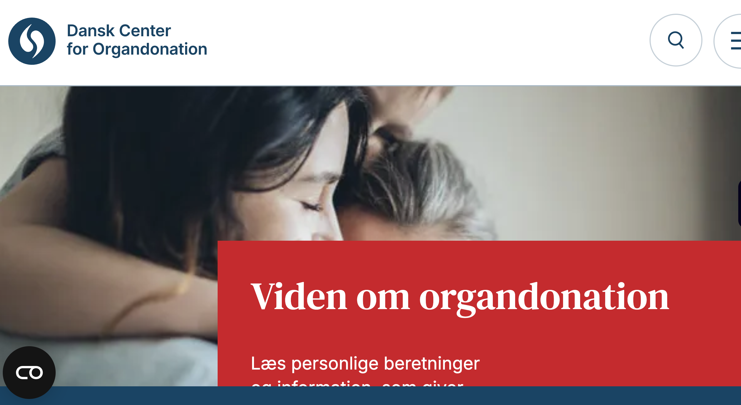 | Ja
03.04 | Zoom og skalering | Serious | • Brugeren skal kunne forstørre tekst op til 200% uden brug af hjælpeteknologi - funktionalitet og indhold må ikke gå tabt. • Siden skal fungere korrekt ved 200% browser-zoom. • Knappen "Indlæs flere", der indlæser flere nyheder, reagerer ikke på klik, hvilket forhindrer brugere i at få adgang til mere indhold. |  | 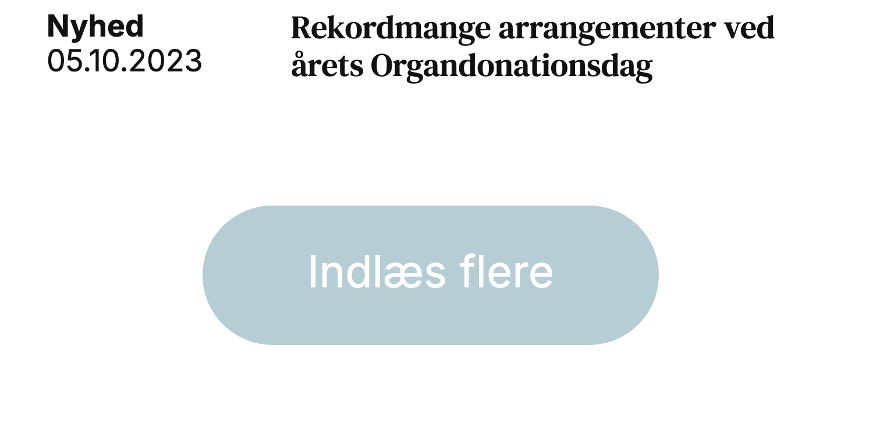 | Ja
03.05 | Tastatur adgang | Serious | • Når man navigerer med tastatur, skal det være tydeligt, hvilket element der har fokus. • Knapperne der bruges til filtrering mangler synlig fokusmarkør. | • Tilføj synlig fokusmarkør for alle knapper |  | Ja
03.06 | Tastatur adgang | Serious | • Knappen "Indlæs flere" springes over i fokusrækkefølgen og kan ikke nås via tastatur. | • Sørg for, at knappen er et korrekt fokuserbart element (fx <button>), ikke har tabindex="-1" eller disabled, og at den kan modtage fokus i korrekt fokusorden. |  | Ja
03.07 | Tastatur adgang | Serious | • Når man navigerer med tastatur, skal det være tydeligt, hvilket element der har fokus. • Knapper har ikke fokusmarkør, men skifter farve. Dette fokus farveskift skal leve op til WCAG kravene: Fokus skal vises med en tydelig og kontrastfuld indikator, fx outline, border eller baggrundsændring. • 5.38:1 kontrast (hvid knap/rød baggrund). Afvejelse af om farveskiftet er for subtilt. | • Tilføj tydelig fokusmarkør for knap |  | Ja

04. Viden om
Webside: |  |  | URL:
04. Viden om |  |  | https://organdonation.dk/borger/viden-om/

Styresystem: | Browser: | Version: |  | Tester: | Dato:
MacOS | Chrome | 143.0.7499.193 |  | Novicell QA&Operations | 2026-01-09

ID | Area | Alvorlighedsgrad | Kommentar | Forslag til fix | Evt. screenshot | Aktuelt i 2020?
04.01 | Accessible Text | Critical | • Elementet og iframe, som åbner en PDF i et nyt vindue, har ingen tilgængelig linktekst. For skærmlæserbrugere fremstår linket derfor uden navn, selvom det kan modtage tastaturfokus og aktiveres. Brugeren kan ikke forstå, hvad linket gør eller hvilket indhold det fører til. | • Tilføj tydelig og beskrivende linktekst, enten som synlig tekst eller via et tilgængeligt navn (fx aria-label), så det klart fremgår, at linket åbner en PDF i et nyt vindue. | 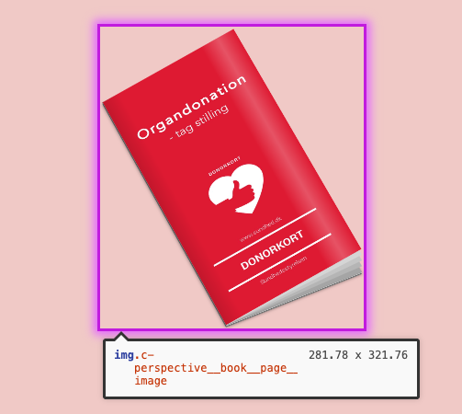 | Ja
04.02 | Kontrastforhold | Serious | • Kontrasten i linktekster opfylder ikke WCAG 2.1 AA's minimumskrav til kontrastforhold. | • Elementerne har utilstrækkelig farvekontrast på 2.87:1 • Forgrundsfarve: #ee7556, Baggrundsfarve: #ffffff, Skriftstørrelse: 12.8pt (17px), Skrifttykkelse: normal. • Det forventede kontrastforhold er 4.5:1 |  | Ja
04.03 | Kontrastforhold | Serious | • Kontrasten i knapperne opfylder ikke WCAG 2.1 AA's minimumskrav til kontrastforhold. | • Elementerne har utilstrækkelig farvekontrast på 2.87:1 • Forgrundsfarve: #ffffff, Baggrundsfarve: #ee7556, Skriftstørrelse: 14.3pt (19px), Skrifttykkelse: normal. • Det forventede kontrastforhold er 4.5:1 |  | Ja
04.04 | Kontrastforhold | Serious | • Kontrasten i knapperne opfylder ikke WCAG 2.1 AA's minimumskrav til kontrastforhold. | • Teksten har utilstrækkelig farvekontrast på 2.87:1 • Forgrundsfarve: #ee7556, Baggrundsfarve: #ffffff, Skriftstørrelse: 76.5pt (102px), Skrifttykkelse: normal. • Det forventede kontrastforhold er 3:1. | 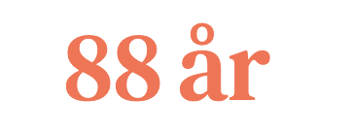 | Ja
04.05 | Tastatur adgang | Serious | • Fokusmarkør vises korrekt om videoelement og tataturbrugere kan igangsætte video/lyd. • Play-ikon fjernes ikke når videoen er igangsat. | • Fjern play-ikon når videoen igangsættes. | 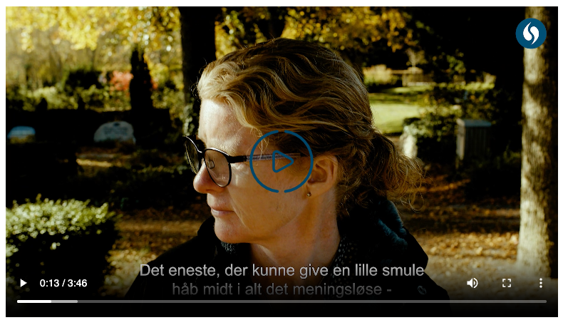 | Ja
04.06 | Tastatur adgang | Serious | • Når man navigerer med tastatur, skal det være tydeligt, hvilket element der har fokus. • Knapper har ikke fokusmarkør, men skifter farve. Dette fokus farveskift skal leve op til WCAG kravene: Fokus skal vises med en tydelig og kontrastfuld indikator, fx outline, border eller baggrundsændring. • 3.51:1 kontrast (orange knap/hvid baggrund). Afvejelse af om farveskiftet er for subtilt. | • Tilføj fokusmarkør for alle knapper |  | Ja
04.07 | Tastatur adgang - Fokusrækkefølge | Serious | • Når et hovedpunkt i sidemenuen åbnes, reloades siden, og fokus initialiseres i headeren i stedet for i sidemenuen. Dette tvinger keyboard-brugere og personer med skærmlæsere til at navigere igennem hele siden igen for at nå sidemenuen. • Navigationen skal ikke være unødigt besværlig for tastaturbrugere. | • Sørg for, at siden ikke mister fokus ved åbning af hovedpunkter i sidemenuen. Fokus skal forblive i sidemenuen ved det aktive hovedpunkt, så brugeren kan fortsætte navigationen uden at skulle tabbe gennem siden igen. | 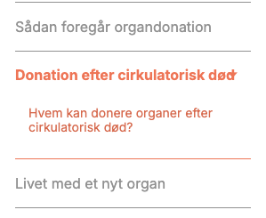 | Ja
04.08 | Tastatur adgang | Serious | • Når man navigerer med tastatur, skal det være tydeligt, hvilket element der har fokus. • PDF-link har ingen fokusmarkør. | • Tilføj fokusmarkør for link. | 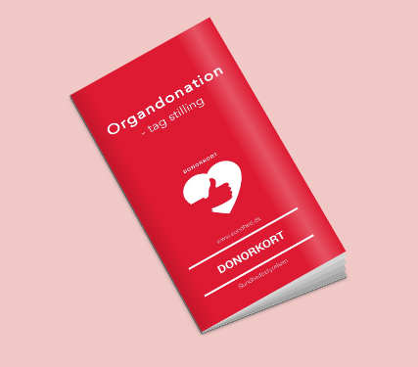 | Ja

05. Søgeside
Webside: |  |  | URL:
05. Søgeside |  |  | https://organdonation.dk/borger/sogning/

Styresystem: | Browser: | Version: |  | Tester: | Dato:
MacOS | Chrome | 143.0.7499.193 |  | Novicell QA&Operations | 2026-01-09

ID | Area | Alvorlighedsgrad | Kommentar | Forslag til fix | Evt. screenshot | Aktuelt i 2020?
05.01 | Kontrastforhold | Serious | • Kontrasten mellem titel/links og baggrundfarven opfylder ikke WCAG 2.1 AA's minimumskrav til kontrastforhold. | • Titlerne har utilstrækkelig farvekontrast på 2.87:1 • Forgrundsfarve: #ee7556, Baggrundsfarve: #ffffff, Skriftstørrelse: 14.3pt (19px), Skrifttykkelse: tyk. Det forventede kontrastforhold er 3:1. • Links har utilstrækkelig farvekontrast på 2.87:1 • Forgrundsfarve: #ee7556, Baggrundsfarve: #ffffff, Skriftstørrelse: 12.0pt (16px), Skrifttykkelse: normal. Det forventede kontrastforhold er 4.5:1 |  | Ja
05.02 | Kontrastforhold | Serious | • Kontrasten mellem titel/links og baggrundfarven opfylder ikke WCAG 2.1 AA's minimumskrav til kontrastforhold. | • Tallene har utilstrækkelig farvekontrast på 3.15:1 • Forgrundsfarve: #919191, Baggrundsfarve: #ffffff, Skriftstørrelse: 12.0pt (16px), Skrifttykkelse: normal. • Det forventede kontrastforhold er 4.5:1 |  | Ja
05.03 | Accessible Text | Serious | • Link knappen har ikke en tilgængelig tekst. • Skærmlæserbrugere kan ikke afgøre formålet med elementer med role="link", role="button" eller role="menuitem", hvis de ikke har et tilgængeligt navn. • Knapper skal have genkendelig tekst, der tydeligt beskriver destinationen, formålet, funktionen eller handlingen for skærmlæserbrugere. | Sørg for, at hvert knapelement og elementer med role="link" har mindst én af følgende egenskaber: • Indre tekst, som kan opfattes af skærmlæserbrugere. • En ikke-tom aria-label-attribut. • aria-labelledby, der peger på et element med tekst, som kan opfattes af skærmlæserbrugere. • role="presentation" eller role="none" (ARIA 1.1) og at elementet ikke er i tab-rækkefølgen (tabindex="-1"). | 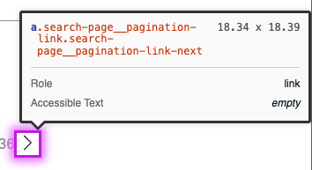 | Ja
05.04 | Touch Target | Serious | • Klikbare elementer skal som udgangspunkt være mindst 24x24. • Links i paginering er for lille og ligger for tæt på andre elementer. • Når klikbare elementer (som links eller knapper) er små eller ligger tæt sammen, bliver det svært for brugere at ramme rigtigt - særligt på mobil. • Elementeterne måler kun ca. 19.8x18,4px. | To måder at løse problemet: • Øg størrelsen: Giv dine paginerings-links mere padding, så selve det klikbare felt bliver mindst 24x24 pixels • Øg afstanden: Øge den hvide plads (margin) omkring linket, så der er mindst 24 pixels fra midten af dette link til kanten af det næste klikbare element. | 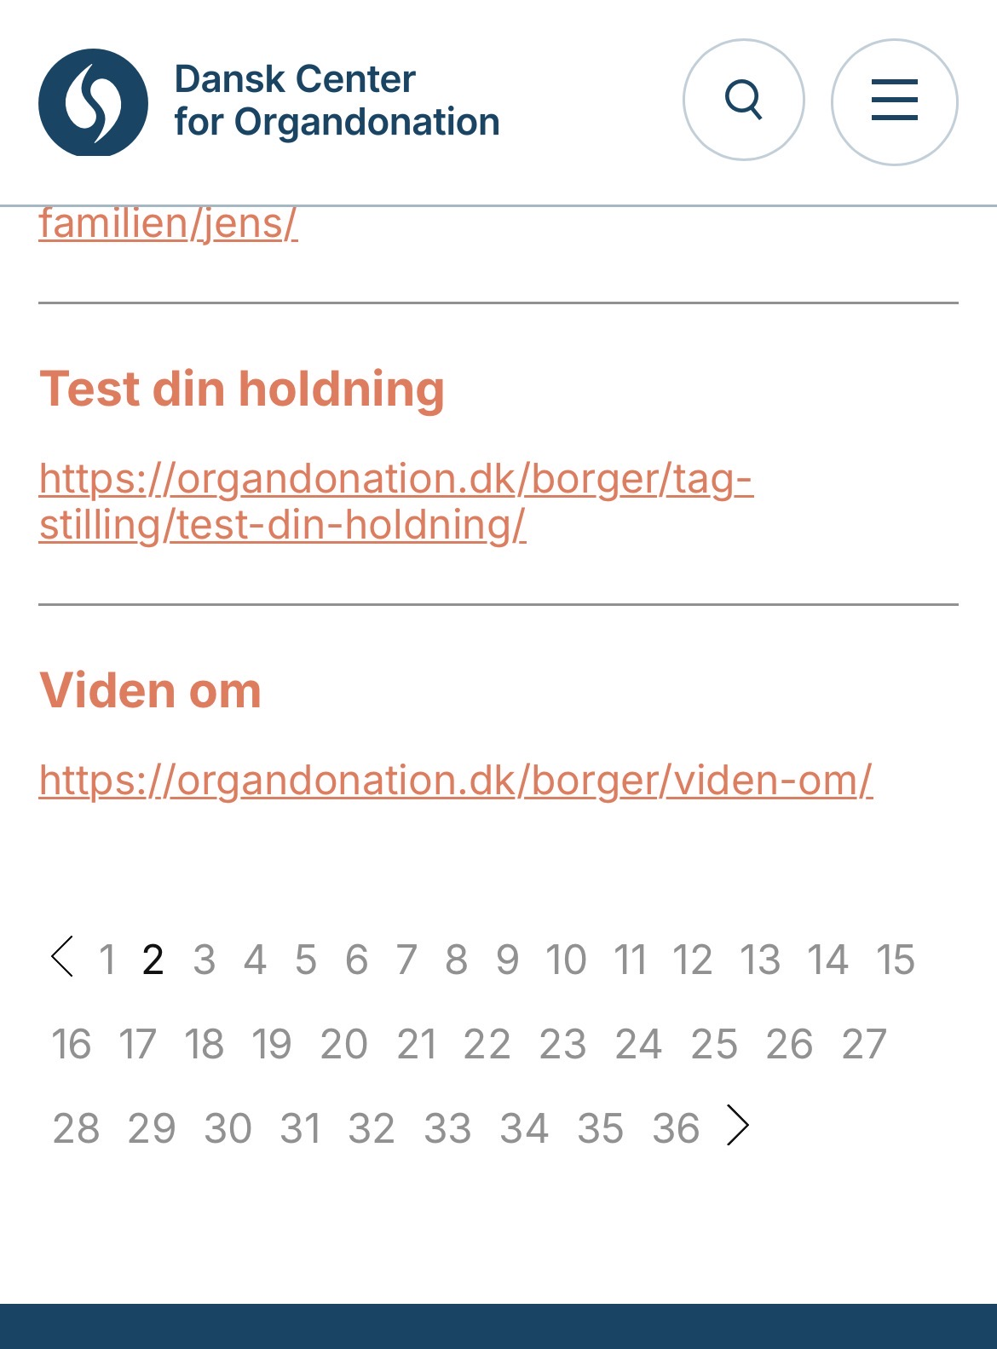 | Nej - heller ikke aktuelt her og nu. Implementeret i WCAG 2.2

06. Sundhedspersonale
Webside: |  |  | URL:
06. Sundhedspersonale |  |  | https://organdonation.dk/borger/organdonationsdagen/sundhedspersonale/

Styresystem: | Browser: | Version: |  | Tester: | Dato:
MacOS | Chrome | 143.0.7499.193 |  | Novicell QA&Operations | 2026-01-09

ID | Area | Alvorlighedsgrad | Kommentar | Forslag til fix | Evt. screenshot | Aktuelt i 2020?
06.01 | Kontrastforhold | Serious | • Kontrasten i linktekster opfylder ikke WCAG 2.1 AA's minimumskrav til kontrastforhold. | • Elementerne har utilstrækkelig farvekontrast på 2.87:1 • Forgrundsfarve: #ee7556, Baggrundsfarve: #ffffff, Skriftstørrelse: 12.8pt (17px), Skrifttykkelse: normal. • Det forventede kontrastforhold er 4.5:1 |  | Ja
06.02 | Kontrastforhold | Serious | • Kontrasten i knapperne opfylder ikke WCAG 2.1 AA's minimumskrav til kontrastforhold. | • Elementerne har utilstrækkelig farvekontrast på 2.87:1 • Forgrundsfarve: #ffffff, Baggrundsfarve: #ee7556, Skriftstørrelse: 14.3pt (19px), Skrifttykkelse: normal. • Det forventede kontrastforhold er 4.5:1 |  | Ja
06.03 | Tastatur adgang - Fokusrækkefølge | Serious | • Når et hovedpunkt i sidemenuen åbnes, reloades siden, og fokus initialiseres i headeren i stedet for i sidemenuen. Dette tvinger keyboard-brugere og personer med skærmlæsere til at navigere igennem hele siden igen for at nå sidemenuen. • Navigationen skal ikke være unødigt besværlig for tastaturbrugere. | • Sørg for, at siden ikke mister fokus ved åbning af hovedpunkter i sidemenuen. Fokus skal forblive i sidemenuen ved det aktive hovedpunkt, så brugeren kan fortsætte navigationen uden at skulle tabbe gennem siden igen. | 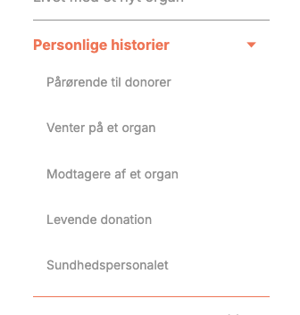 | Ja

07. Indholdstype-Standard side
Webside: |  |  | URL:
07. Indholdstype - Standard side |  |  | https://organdonation.dk/borger/organdonation-i-tal/danskernes-stillingtagen/

Styresystem: | Browser: | Version: |  | Tester: | Dato:
MacOS | Chrome | 143.0.7499.193 |  | Novicell QA&Operations | 2026-01-09

ID | Area | Alvorlighedsgrad | Kommentar | Forslag til fix | Evt. screenshot | Aktuelt i 2020?
07.01 | Kontrastforhold | Serious | • Kontrasten i knapperne opfylder ikke WCAG 2.1 AA's minimumskrav til kontrastforhold. | • Elementerne har utilstrækkelig farvekontrast på 2.87:1 • Forgrundsfarve: #ffffff, Baggrundsfarve: #ee7556, Skriftstørrelse: 14.3pt (19px), Skrifttykkelse: normal. • Det forventede kontrastforhold er 4.5:1 |  | Ja
07.02 | Kontrastforhold | Serious | • Kontrasten i linktekster opfylder ikke WCAG 2.1 AA's minimumskrav til kontrastforhold. | • Elementerne har utilstrækkelig farvekontrast på 2.87:1 • Forgrundsfarve: #ee7556, Baggrundsfarve: #ffffff, Skriftstørrelse: 12.8pt (17px), Skrifttykkelse: normal. • Det forventede kontrastforhold er 4.5:1 |  | Ja
07.03 | Kontrastforhold | Serious | • Kontrakten i knapperne opfylder ikke WCAG 2.1 AA's minimumskrav til kontrastforhold. | • Teksten har utilstrækkelig farvekontrast på 2.87:1 • Forgrundsfarve: #ee7556, Baggrundsfarve: #ffffff, Skriftstørrelse: 76.5pt (102px), Skrifttykkelse: normal. • Det forventede kontrastforhold er 3:1. |  | Ja
07.04 | Touch Target | Serious | • Klikbare elementer skal som udgangspunkt være mindst 24x24. • Links i listen er for lille og ligger for tæt på andre elementer. • Når klikbare elementer (som links eller knapper) er små eller ligger tæt sammen, bliver det svært for brugere at ramme rigtigt - særligt på mobil. • Elementeterne måler kun ca. 329.8x23px. | To måder at løse problemet: • Øg størrelsen: Giv dine paginerings-links mere padding, så selve det klikbare felt bliver mindst 24x24 pixels • Øg afstanden: Øge den hvide plads (margin) omkring linket, så der er mindst 24 pixels fra midten af dette link til kanten af det næste klikbare element. | 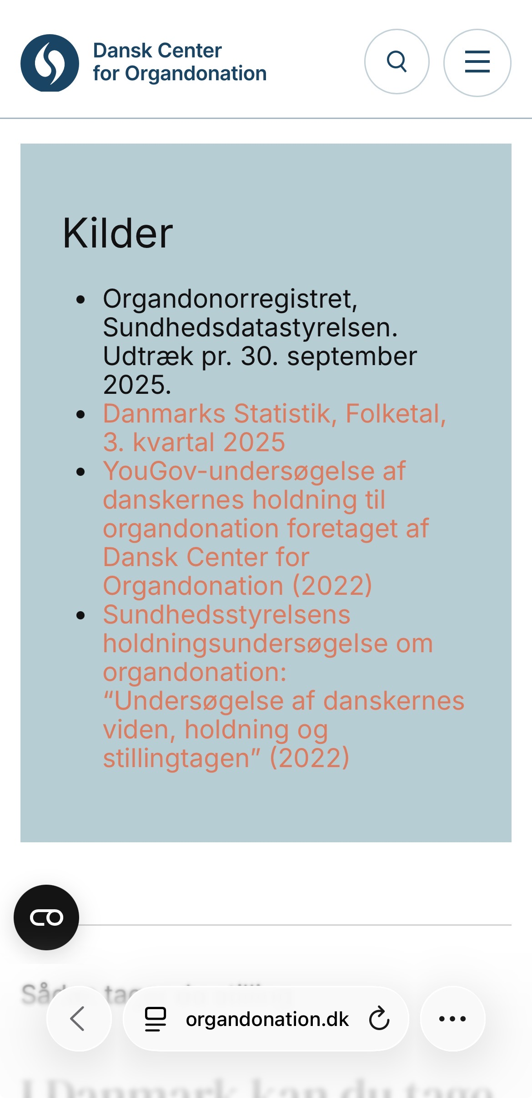 | Nej - heller ikke aktuelt her og nu. Implementeret i WCAG 2.2
07.05 | Tastatur adgang | Serious | • Når man navigerer med tastatur, skal det være tydeligt, hvilket element der har fokus. • Knapper har ikke fokusmarkør, men skifter farve. Dette fokus farveskift skal leve op til WCAG kravene: Fokus skal vises med en tydelig og kontrastfuld indikator, fx outline, border eller baggrundsændring. • 3.51:1 kontrast (orange knap/hvid baggrund). Afvejelse af om farveskiftet er for subtilt. | • Tilføj fokusmarkør for alle knapper |  | Ja
07.06 | Tastatur adgang - Fokusrækkefølge | Serious | • Når et hovedpunkt i sidemenuen åbnes, reloades siden, og fokus initialiseres i headeren i stedet for i sidemenuen. Dette tvinger keyboard-brugere og personer med skærmlæsere til at navigere igennem hele siden igen for at nå sidemenuen. • Navigationen skal ikke være unødigt besværlig for tastaturbrugere. | • Sørg for, at siden ikke mister fokus ved åbning af hovedpunkter i sidemenuen. Fokus skal forblive i sidemenuen ved det aktive hovedpunkt, så brugeren kan fortsætte navigationen uden at skulle tabbe gennem siden igen. | 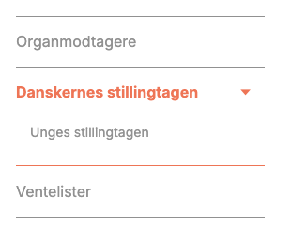 | Ja

08. Indholdstype-Testimonial
Webside: |  |  | URL:
08. Indholdstype - Testimonial |  |  | https://organdonation.dk/borger/ny-national-handleplan-for-organdonation/igangsatte-initiativer/initiativer-pa-hospitalerne/faglig-afdaekning-i-donorpotentialet-pa-landets-hospitaler/

Styresystem: | Browser: | Version: |  | Tester: | Dato:
MacOS | Chrome | 143.0.7499.193 |  | Novicell QA&Operations | 2026-01-09

ID | Area | Alvorlighedsgrad | Kommentar | Forslag til fix | Evt. screenshot | Aktuelt i 2020?
08.01 | Kontrastforhold | Serious | • Kontrasten i linktekster opfylder ikke WCAG 2.1 AA's minimumskrav til kontrastforhold. | Hvid baggrund: • Elementerne har utilstrækkelig farvekontrast på 2.87:1 • Forgrundsfarve: #ee7556, Baggrundsfarve: #ffffff, Skriftstørrelse: 12.8pt (17px), Skrifttykkelse: normal. Blå baggrund: • Elementerne har utilstrækkelig farvekontrast på 1.73:1 • Forgrundsfarve: #ee7556, Baggrundsfarve: #b1ced6, Skriftstørrelse: 12.8pt (17px), Skrifttykkelse: normal. Beige baggrund: • Elementerne har utilstrækkelig farvekontrast på 1.94:1 • Forgrundsfarve: #ee7556, Baggrundsfarve: #e1d2c4, Skriftstørrelse: 12.8pt (17px), Skrifttykkelse: normal. Det forventede kontrastforhold er 4.5:1 |  | Ja
08.02 | Kontrastforhold | Serious | • Kontrasten i knapperne opfylder ikke WCAG 2 AA's minimumskrav til kontrastforhold. | • Elementerne har utilstrækkelig farvekontrast på 2.87:1 • Forgrundsfarve: #ffffff, Baggrundsfarve: #ee7556, Skriftstørrelse: 14.3pt (19px), Skrifttykkelse: normal. • Det forventede kontrastforhold er 4.5:1 |  | Ja
08.03 | Touch Target | Serious | • Klikbare elementer skal som udgangspunkt være mindst 24x24. • Links i listen er for lille og ligger for tæt på andre elementer. • Når klikbare elementer (som links eller knapper) er små eller ligger tæt sammen, bliver det svært for brugere at ramme rigtigt - særligt på mobil. • Elementeterne måler kun ca. 270.8x23px. | To måder at løse problemet: • Øg størrelsen: Giv dine paginerings-links mere padding, så selve det klikbare felt bliver mindst 24x24 pixels • Øg afstanden: Øge den hvide plads (margin) omkring linket, så der er mindst 24 pixels fra midten af dette link til kanten af det næste klikbare element. | 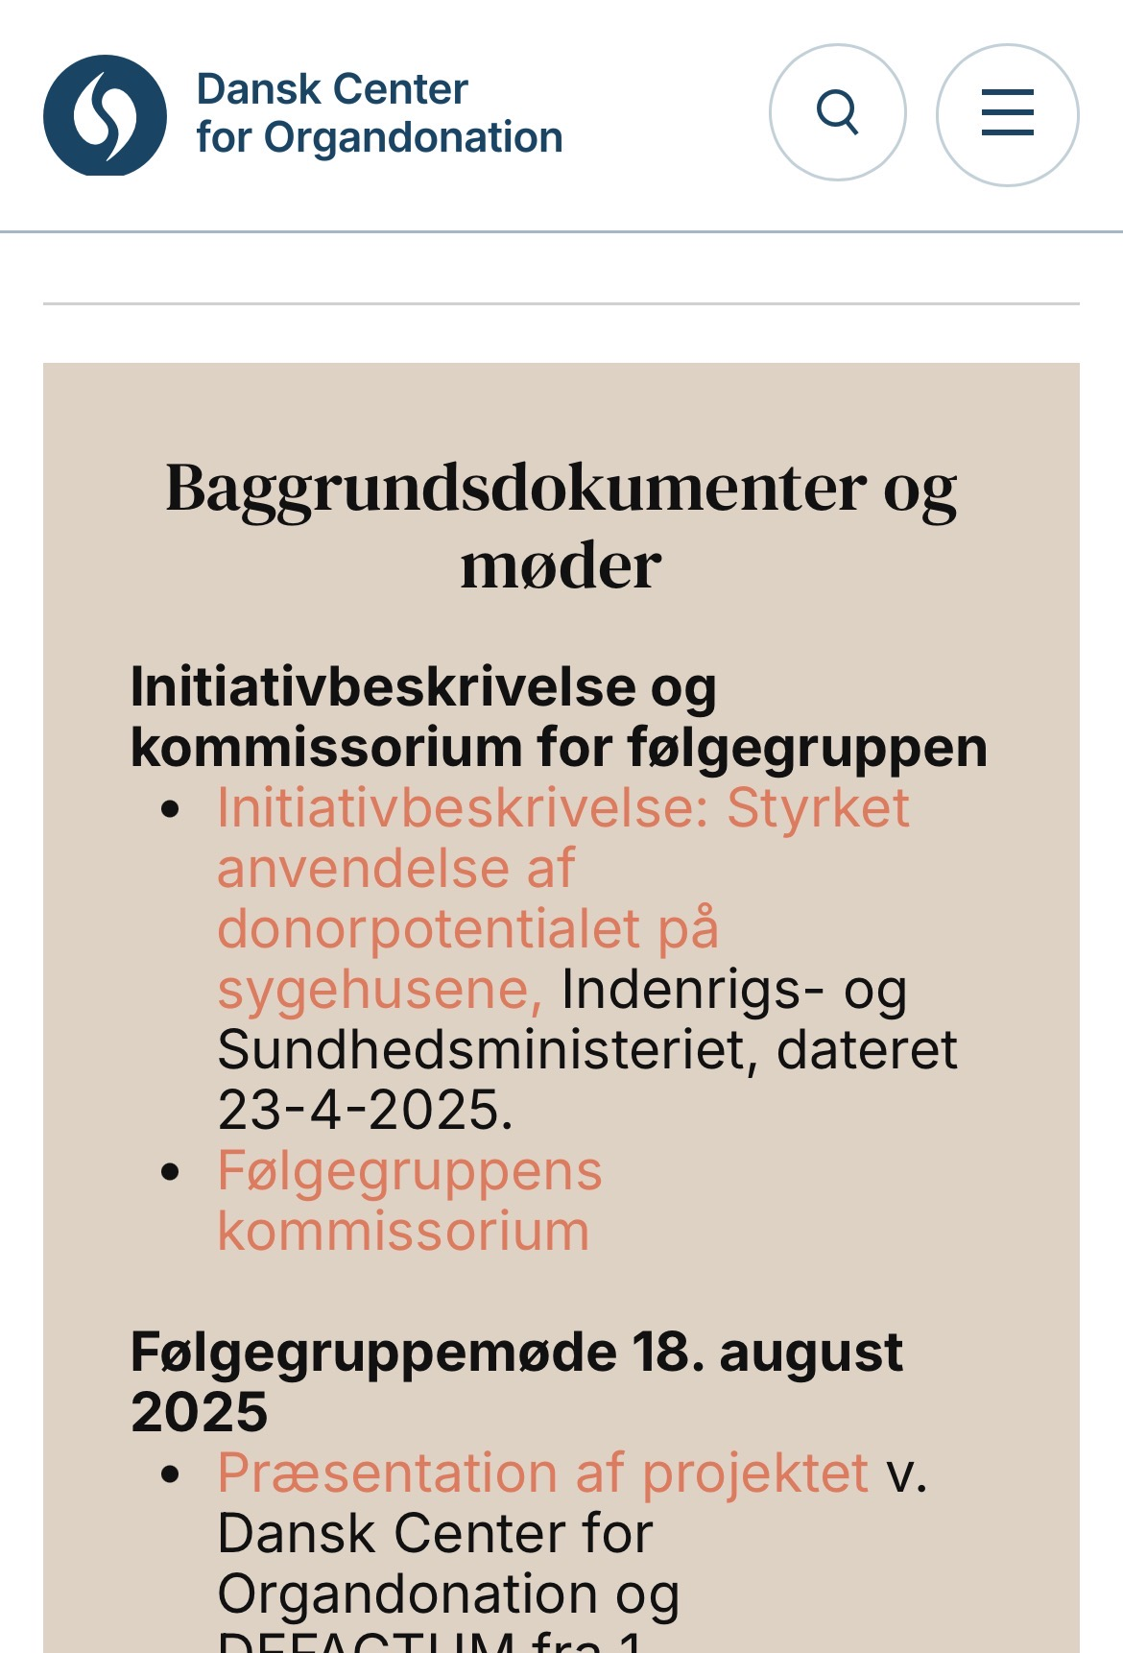 | Nej - heller ikke aktuelt her og nu. Implementeret i WCAG 2.2
09.04 | Tastatur adgang - Fokusrækkefølge | Serious | • Når et hovedpunkt i sidemenuen åbnes, reloades siden, og fokus initialiseres i headeren i stedet for i sidemenuen. Dette tvinger keyboard-brugere og personer med skærmlæsere til at navigere igennem hele siden igen for at nå sidemenuen. • Navigationen skal ikke være unødigt besværlig for tastaturbrugere. | • Sørg for, at siden ikke mister fokus ved åbning af hovedpunkter i sidemenuen. Fokus skal forblive i sidemenuen ved det aktive hovedpunkt, så brugeren kan fortsætte navigationen uden at skulle tabbe gennem siden igen. | 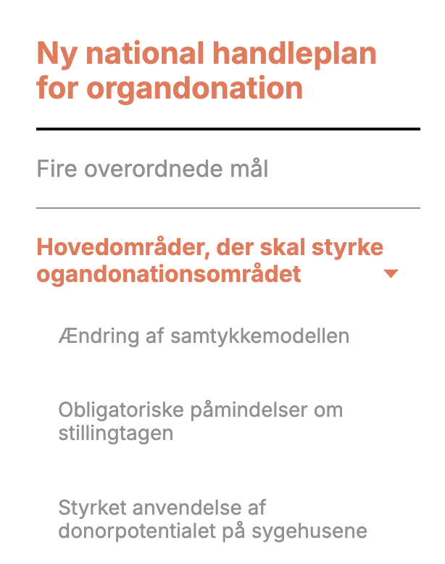 | Ja

